Suivi Congés & RTT
 |  |  | Suivi Congés & RTT 2026

 | COMPTEURS |  |  |  | A poser avant le |  |  | Reliquat 2025 |  |  | Droits 2026 |  | Déjà posés | Reste à poser
 | Congés Payés de base |  |  |  | 2027-01-31 |  |  |  |  |  |  |  | 0 | 0 | (0%)
 | Congés Payés d'Ancienneté (CPA) |  |  |  | 2027-01-31 |  |  |  |  |  |  |  | 0 | 0 | (0%)
 | Congés Exceptionnels |  |  |  | 2027-01-31 |  |  |  |  |  |  |  | 0 | 0 | (0%)
 | RTT Salarié (*) |  |  |  | 2027-01-31 |  |  |  |  |  |  |  | 0 | 0 | (0%)
 | RTT Management (**) |  |  |  | 2027-01-31 |  |  |  |  |  |  |  | 0 | 0 | (0%)
 | Q2 |  |  |  | 2026-12-31 |  |  |  |  |  |  |  | 0 | 0 | (0%)
 | CET |  |  |  | 2026-09-30 |  |  |  |  |  |  |  | 0 | 0 | (0%)
 | Heures Supplémentaires en RC |  |  |  |  |  |  |  |  |  |  |  | 0 | 0 | (0%)
 | (*) Poser avant le 31/03/2027 pour les AC |  |  |  |  |  |  |  |  |  |  |  | 0 | 0 | (0%)
 | (**) Considérés comme RTT Salarié pour les AC
 | Liste des jours de congés déjà pris ou non, ou planifiés
! | Du |  | Au |  |  | Jours Ouvrés | Demi-journée (X) | CP | CPA | CP Ex. | RTT S | RTT M | Q2 | CET | RC | HS en RC(1)
+ |  |  |  |  |  |  |  |  |  |  |  |  |  |  |  | J
+ |  |  |  |  |  |  |  |  |  |  |  |  |  |  |  | F
+ |  |  |  |  |  |  |  |  |  |  |  |  |  |  |  | M
+ |  |  |  |  |  |  |  |  |  |  |  |  |  |  |  | A
+ |  |  |  |  |  |  |  |  |  |  |  |  |  |  |  | M
Il faut renseigner les cellules fond jaune, puis ventiler vos jours dans les bonnes colonnes.
+ |  |  |  |  |  |  |  |  |  |  |  |  |  |  |  | J
+ |  |  |  |  |  |  |  |  |  |  |  |  |  |  |  | J
+ |  |  |  |  |  |  |  |  |  |  |  |  |  |  |  | A
+ |  |  |  |  |  |  |  |  |  |  |  |  |  |  |  | S
+ |  |  |  |  |  |  |  |  |  |  |  |  |  |  |  | O
+ |  |  |  |  |  |  |  |  |  |  |  |  |  |  |  | N
+ |  |  |  |  |  |  |  |  |  |  |  |  |  |  |  | D
+ |  |  |  |  |  |  |  |  |  |  |  |  |  |  |  | (1) Repos Compensateur (hors HS payées)
+
+
+
+
+
+
+
+
+
+
+
+
+
+
+
+
+
+
+
+
 | (INSERER AVANT CETTE LIGNE)

 | Déjà pris/planifié |  |  |  |  | #DIV/0! | 0 | 0 | 0 | 0 | 0 | 0 | 0 | 0 | 0
 | Solde |  |  |  |  | #DIV/0! | 0 | 0 | 0 | 0 | 0 | 0 | 0 | 0 | 0

 | Récap. |  | 2026-01-01 | 2026-02-01 | 2026-03-01 | 2026-04-01 | 2026-05-01 | 2026-06-01 | 2026-07-01 | 2026-08-01 | 2026-09-01 | 2026-10-01 | 2026-11-01 | 2026-12-01 | 2027-01-01
 | Congés Payés de base
 | CPA
 | Congés Exceptionnels
 | RTT Salarié
 | RTT Management
 | Q2
 | Repos Compensateur
 |  | Total

CPA
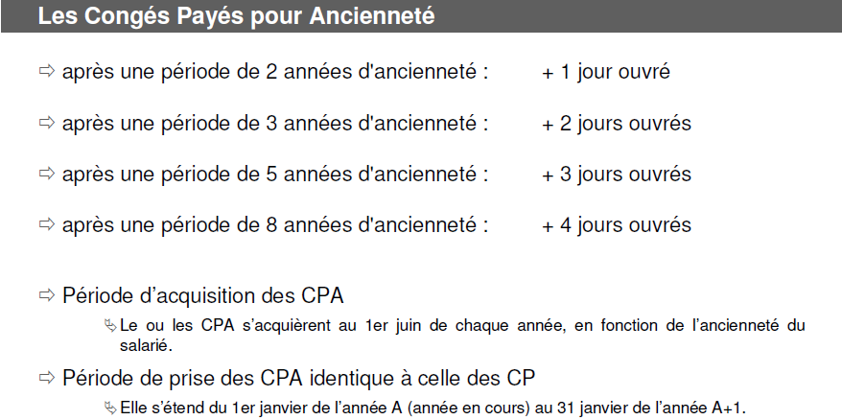

RTT
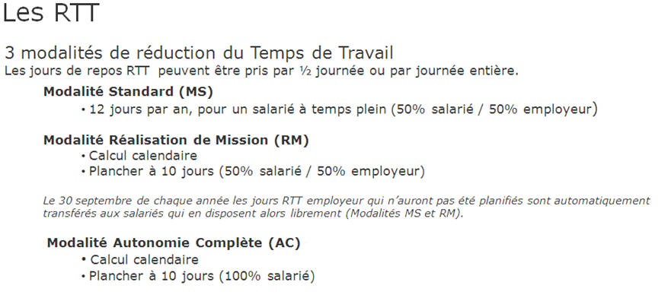

Q2
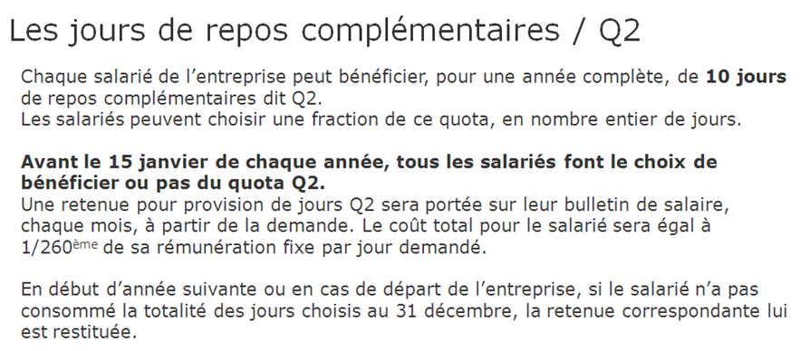

Modalités CP
